Root
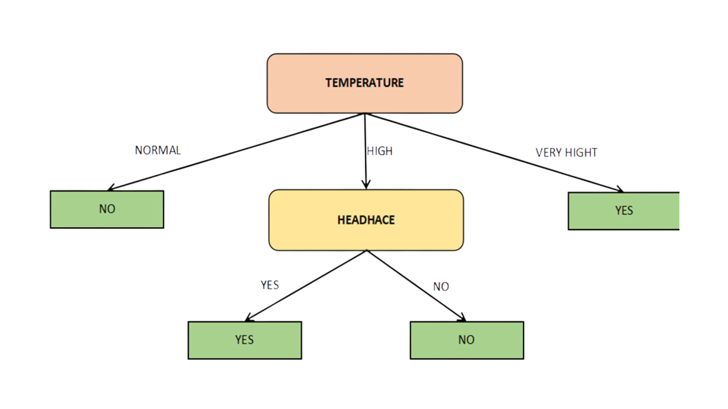
Yes | 3
No | 4
Total | 7

Perent Gini | 0.48979591837

